양식
SỔ NHẬT KÝ TRỰC ĐÊM / BIÊN BẢN BÀN GIAO 야간 당직일지 / 인수인계서

Ngày trực (당직일자) |  |  | 2026-05-07 |  | Họ và tên người trực (성명) | Kang Yeongkyu
Bộ phận/Chức vụ (부서) |  |  | 구매 |  | Người đi tuần cùng EHS (EHS 동행자) | 없음
Thời gian trực (당직시간) |  |  | 20:00 - 8:00 |  | Thời gian bàn giao(인수인계 시간) | 8:00:00

I. NỘI DUNG CÔNG VIỆC BẮT BUỘC 필수 업무
1. Kiểm tra tình hình làm việc của ca đêm / 2. Đi tuần hiện trường theo thời gian quy định / 3. Kiểm tra an toàn, thiết bị, điện, PCCC, an ninh / 4. Ghi nhận sự cố / vấn đề bất thường và xử lý ban đầu 5. Báo cáo và bàn giao đầy đủ trước khi nghỉ 1. 야간조 운영상태 확인 / 2. 정해진 시간에 현장 순찰 실시 / 3. 안전, 설비, 전기, 소방, 보안 점검 / 4. 이상사항 기록 및 1차 조치 / 5. 퇴근 전 보고 및 인수인계 완료

II. NHẬT KÝ ĐI TUẦN 순찰 기록
STT 순번 | Thời gian 시간 |  | Khu vực kiểm tra 점검 구역 | Nội dung kiểm tra 점검 내용 | Kết quả 결과 | Vấn đề phát sinh 발생문제 | Xử lý ban đầu 즉시 조치 | Ghi chú 비고
1 | 20:10 -22:00 |  | tất cả các bộ phận 전 부서 | nhân lực đi làm ca đêm 야간 근무 인력 |  | Máy ép phun đang không hoạt động nhưng có 1 nhân viên bộ phận ép phun đi làm, cần xác nhận lại. 사출 설비 미가동인데 사출 인원 1명 출근했음 확인 필요 |  | ỷ lệ đi làm ban đêm 99% là vậy Tỷ lệ đi làm xuất sắc 야간 출근율 99%수준으로 출근율 양호

 |  |  | CNC | 3D5S , Tình hình sản xuất , bảo hộ lao động ,máy móc 3정5S / 생산 현황 / 안전 보호구 / 설비 | 1.3 định 5S: Tốt 2.Vấn đề bánh xe đẩy bị bẩn sau khi trời mưa 1. 3정 5S : 양호 2. 비가 온 후 대차 바퀴 오염 문제 | Sàn nhà bị ô nhiễm/bẩn do xe đẩy gây ra. 대차로 인한 바닥 오염 | Do trời mưa nên sàn nhà bị bẩn do xe đẩy gây ra. Chỉ thị vệ sinh, dọn dẹp sạch sẽ. 비로 인하여 대차에 의한 바닥 더러움. 청소 지시 | 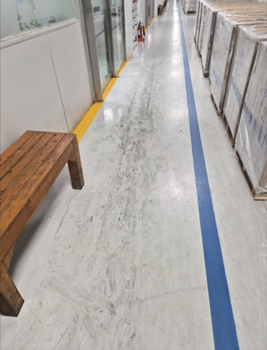
 |  |  | Mold | 3D5S , Tình hình sản xuất , bảo hộ lao động , PCCC 3D5S, 생산 현황, 안전 보호, 소방 안전 | 1. 3 định 5S: Tốt. Công việc tại thiết bị đã di chuyển đang được tiến hành bình thường. 1. 3정 5S 양호. 이동 된 설비에서 작업 정상 진행 | Không có 없음 | Không có 없음
 |  |  | Casting | 3D5S , Tình hình sản xuất , bảo hộ lao động , máy móc 3정5S / 생산 현황 / 안전 보호구 / 설비 | 1. 3 định 5S: Tốt 2. Tất cả đều đội nón bảo hộ. Tuy nhiên phần lớn chưa đeo khẩu trang 3. Do trời mưa nên đã phủ bạt che các sản phẩm để ngoài trời 1. 3정5S 양호 2. 안전모는 모두 착용. 마스크는 대부분 미착용 3. 비로 인하여 야외에 있는 제품들 커버 씌움 | Không có 없음 | o thời tiết mưa, yêu cầu chỉ thị phủ bạt che các vật dụng ngoài trời. 비로 인하여 야외 물건 커버 씌움 지시 | 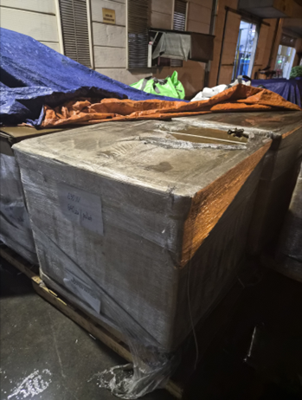
 |  |  | Đúc tái chế 캐스팅 (재활용 용해) | 3D5S , Tình hình sản xuất , bảo hộ lao động , máy móc 3정5S / 생산 현황 / 안전 보호구 / 설비 | 1. 3 định 5S: Chưa đạt 2. Trên sàn có quá nhiều vụn/phế liệu nhôm 3. Do trời mưa nên đã phủ bạt che các bao tải để ngoài trời 1. 3정 5S : 미흡 2. 바닥에 알루미늄 찌꺼기 과다 3. 비로 인하여 야외 마대자루에 커버 씌움 | Không có 없음 | o thời tiết mưa, yêu cầu chỉ thị phủ bạt che các vật dụng ngoài trời. 비로 인하여 야외 물건 커버 씌움 지시 | 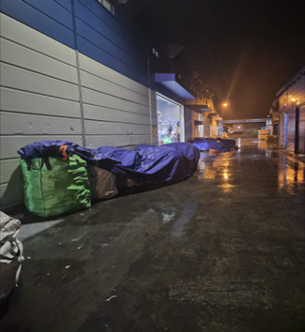
 |  |  | Trimming & blaster/sanding | 3D5S , Tình hình sản xuất , bảo hộ lao động , máy móc 3정5S / 생산 현황 / 안전 보호구 / 설비 | 1. 3 định 5S: Tốt 2. Không có vấn đề đặc biệt 1. 3정 5S : 양호 2. 특이사항 없음 | Không có 없음 | Không có 없음
 |  |  | OQC, Assy, EHS | 3D5S , Tình hình sản xuất , bảo hộ lao động 3D5S, 생산 현황, 안전 보호 | 1. 3 định 5S: Tốt 2. Không có vấn đề đặc biệt 1. 3정 5S : 양호 2. 특이사항 없음 | Không có 없음 | Không có 없음
 |  |  | Mài 연마 | 3D5S , Tình hình sản xuất , bảo hộ lao động 3D5S, 생산 현황, 안전 보호 | 1. 3 định 5S: Tốt 2. Không có vấn đề đặc biệt 1. 3정 5S : 양호 2. 생산 특이사항 없음 | Không có 없음 | Không có 없음
 |  |  | tình trạng sản xuất trung bộ phận 부서별 생산 현황 | quản lý line , quản lý OP. quản lý máy móc 라인 관리 / 작업자 관리 / 설비 관리 | 1. Dây chuyền khuôn đang vận hành bình thường. 1. 금형 라인 이동 후 설비 정상 가동 | Không có 없음 | Không có 없음
2 | 22h00-3h00 |  | kiểm tra tình trạng trung 전반적인 상태 점검 | Tình trạng nghỉ giữa giờ 중간 휴식시 현황 | Không có phát sinh bất thường. Việc tuân thủ thời gian tốt. 특이사항 없음. 시간 준수 양호 | Không có 없음 | Không có 없음
 |  |  |  | giờ ăn cơm giữa ca. nghỉ ngơi vào làm việc lúc ăn cơm 중식 시간 및 휴식 식사 시간 내 작업 | 1. Tình trạng làm việc theo ca (giao ca) tốt. 2. Một số nhân viên di chuyển xuống nhà ăn sớm trước 2~3 phút. 1. 교대 근무 양호 2. 일부 인원 식당 입구에서 대기 | Không có 없음 | Không có 없음
 |  |  |  | an ninh khu ngoài / chốt cổng bảo vệ 외곽 보안 / 경비 초소 | Cửa ra vào, bảo vệ, an ninh bình thường 출입문, 경비, 보안 상태 양호 | Không có 없음 | Không có 없음
3 | 3H00_5H00 |  | Khu vực nghỉ ngơi 휴게 구역 | Tình trạng nghỉ giữa giờ 중간 휴식시 현황 | Công nhân viên công ty nghỉ giải lao đúng giờ 근로자 휴식 시간 준수 | Không có 없음 | Không có 없음
 |  |  | Khu vực nghỉ ngơi 휴게 구역 | Tình trạng sản xuất sau giờ nghỉ 휴게 시간 후 생산 현황 | Nhân sự ca đêm làm việc bình thường 야간 근무 인력 정상 근무 | Không có 없음 | Không có 없음
 | 5H00_8H00 |  | Khu vực nghỉ ngơi 휴게 구역 | Tình trạng nghỉ giữa giờ 중간 휴식시 현황 | Trước giờ ăn ca 5 giờ khoảng 3 phút, có khá nhiều nhân viên đã di chuyển xuống nhà ăn sớm. 5시 식사 시간 3분 전, 상당 인원 미리 식당으로 이동 | Không có 없음 | Không có 없음
4 |  |  | Khu vực nghỉ ngơi 휴게 구역 | Tình trạng sản xuất sau giờ nghỉ 휴게 시간 후 생산 현황 | Không có phát sinh bất thường. Việc tuân thủ thời gian tốt. 특이사항 없음. 시간 준수 양호 | Không có 없음 | Không có 없음
III. CÁC HẠNG MỤC KIỂM TRA CHÍNH (주요 점검 항목)
☐ Nhân sự ca đêm làm việc bình thường (야간조 인원 정상 근무) |  |  |  |  | ☐ Không có hiện tượng ngủ, rời vị trí, làm việc thiếu nghiêm túc(수면, 무단이탈, 근무태만 없음)
☐ Máy móc, thiết bị vận hành bình thường(설비 / 기계 정상 가동) |  |  |  |  | ☐ Không có rò rỉ điện, nước, dầu, khí(전기, 물, 오일, 가스 누설 없음)
☐ Không có mùi lạ, khói, nguy cơ cháy nổ(이상 냄새, 연기, 화재 위험 없음) |  |  |  |  | ☐ PCCC, lối thoát hiểm, đèn sự cố bình thường(소방설비, 비상구, 비상등 정상)
☐ Khu vực sản xuất, kho, hành lang bảo đảm an toàn(생산 / 창고 / 복도 구역 안전 확보) |  |  |  |  | ☐ Cửa ra vào, bảo vệ, an ninh bình thường(출입문, 경비, 보안 상태 정상)
☐ Không có sự cố EHS nghiêm trọng(중대한 EHS 사고 없음) |  |  |  |  | ☐ Nội dung khác:(기타:)

Không thành vấn đề 이상 없음
IV. SỰ CỐ / VẤN ĐỀ BẤT THƯỜNG (이상사항 / 문제 발생)
Thời gian phát sinh(발생시간) |  |  |  |  | Khu vực (발생구역)
Nội dung(내용)
Biện pháp xử lý ban đầu(초기조치)
Đã báo cho(보고대상)
Nội dung cần theo dõi tiếp(추가확인)

V. BÀN GIAO CUỐI CA (근무 종료 인수인계)
1. Tình hình chung ca đêm 야간조 종합 상황 |  |  | 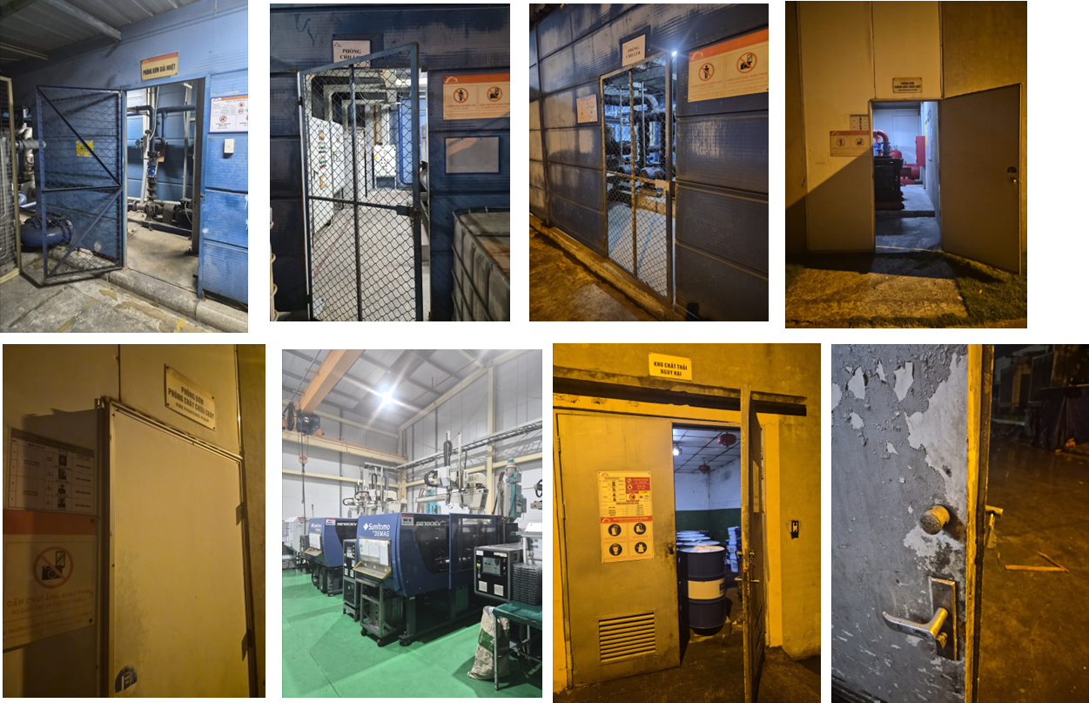 1.Không có tai nạn EHS nghiêm trọng xảy ra 2.Không có sản xuất ép phun, tuy nhiên cửa vẫn mở và đèn vẫn bật 3.Từ 23:40 bắt đầu có mưa phùn, từ 1:30 có mưa lớn khoảng 30 phút nhưng không có vấn đề nghiêm trọng 4.Khu vực đặt máy utility và phòng lưu trữ dầu vẫn đang mở, một số cửa bị hỏng nên khó đóng 5.Không có bất thường trong công tác quản lý an toàn tại khu vực sản xuất, kho và lối đi 6.Không có tai nạn liên quan đến an toàn 7.Tuân thủ thời gian nghỉ ngơi và ăn uống. Tuy nhiên một số nhân viên còn chưa tốt, đặc biệt cần quản lý trước và sau giờ nghỉ khoảng 5 phút 8.Thiết bị PCCC, lối thoát hiểm và đèn khẩn cấp hoạt động bình thường, không có bất thường 9.Khu vực bên ngoài nhà máy cũng không có bất thường hay nguy cơ cháy nổ 1.중대한 EHS 사고 없음 2.사출 생산 없으나, 문도 열려 있고 불도 켜져 있음 3.밤 11시 40분 부터 보슬비 시작, 1시 30분 부터 약 30분간 비가 좀 많이 내렸으나, 큰 문제 없음 4.유틸리티 기계가 있는 곳, Oil 보관 룸 등이 열려져 있음, 일부 문은 고장나 있음 (닫기 어려움) 5.생산 구역, 창고 및 통로 안전 관리 이상 없음 6.안전 관련 사고 없음 7.휴식시간, 식사시간 준수. 일부 인원 미흡. 특히 휴식 시간 시작/종료 5분 전 관리 필요 8.소방 설비, 비상구 및 비상등 정상. 이상 없음 9.공장 외부에도 이상발생, 화재위험 없음
2. Vấn đề còn tồn đọng/chưa xử lý xong 미조치 / 잔여 사항 |  |  | Cần sửa chữa một số cửa và đào tạo nhắc nhở về việc đảm bảo an ninh cho một số khu vực (đóng cửa). 일부 문 수리 및 일부 공간 보안(문 닫는 것) 주의 교육 필요
3. Vấn đề bàn giao cho ca sau 다음 근무조에 인계할 사항 |  |  | Khi trời mưa, cần lập tức phủ bạt che các sản phẩm và thiết bị ở bên ngoài. 비가 오면 즉시 외부에 있는 제품 및 설비들 커버 씌움 필요 Máy ép phun đang không hoạt động nhưng có 1 nhân viên bộ phận ép phun đi làm, cần xác nhận lại. 사출 설비 미가동인데 사출 인원 1명 출근했음 확인 필요
4. Nội dung cần kiểm tra tiếp vào buổi sáng Đánh giá của Bộ phận nhân sự /ban giám đốc 아침에 추가로 점검이 필요한 내용 인사부 / 경영진 의견
5. Báo cáo đã thực hiện 보고 완료 여부 |  |  | ☐ Đã báo người phụ trách nhân sự (NV Việt Nam) ☐ Đã báo Giám đốc Nhân sự (NV Hàn Quốc) ☐ Chưa có vấn đề cần báo cáo đặc biệt

 |  | Người trực đêm(당직자) (Ký, ghi rõ họ tên) |  |  | Người nhận bàn giao(인계자) (Ký, ghi rõ họ tên) |  | Ban Giám đốc (Ký, ghi rõ họ tên)

